Sheet1
莱州金兴得工艺品有限公司
收货地址：山东莱州沙河徐刘村 联系人：张经理 电话：13853505537
DeFacto挂牌和价钱贴订单
 |  |  |  | 2024-12-10
STYLE NO. | KAZAKHSTAN(PCS) | TOPTAN-5(PCS) | TOPTAN-7（PCS) | Total QTY.(PCS)
E1373AX | 57 |  |  | 57
E1398AX | 18 | 3 | 6 | 27
E1411AX | 45 | 9 | 12 | 66
E1412AX-BG217 |  | 9 | 15 | 24
E1412AX-BG311 |  | 9 | 15 | 24
E1414AX | 33 | 6 | 9 | 48
E1465AX-BG217 | 48 | 9 | 12 | 69
E1465AX-KR1 | 42 | 9 | 12 | 63
E1467AX | 33 |  | 9 | 42
E1471AX | 36 | 6 |  | 42
E1498AX | 27 | 6 | 9 | 42
E1500AX | 27 | 6 | 9 | 42
E1513AX | 36 | 9 | 12 | 57
E1514AX | 33 | 6 | 9 | 48
E2809AX | 48 | 9 | 15 | 72
 | 483 | 96 | 144 | 723

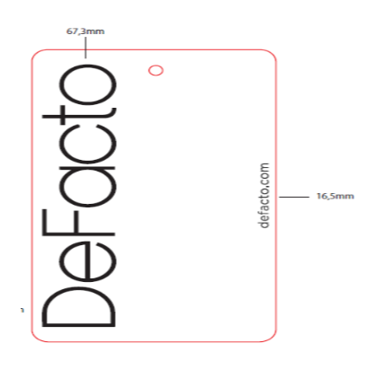
HANGTAGS QTY.:22788PCS

